상품제안서
샌디스크 CZ50 USB메모리 | 상품코드: S00896

 |  |  |  |  |  |  | 02-713-8555 | www.synergygift.co.kr
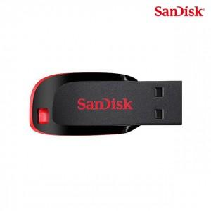

【상세/제작정보】 | 컴팩트한 디자인 세련된 블랙과 레드 디자인 메모리

【인쇄/포장옵션】 | 레이저 / 포장지포장

【공급단가】 | 수량 | 50~ | 100~ | 500~ | 1,000~ | 2,000~
*VAT별도 | 16G | 9,200원 | 8,980원 | 8,610원 | 8,390원 | 8,240원
 | 32G | 13,630원 | 13,300원 | 12,760원 | 12,430원 | 12,210원
 | 64G | 17,840원 | 17,410원 | 16,690원 | 16,270원 | 15,980원
 | 128G | 28,750원 | 28,060원 | 26,910원 | 26,220원 | 25,760원

【상품 URL】 | https://www.synergygift.co.kr:443/src/goods_detail.php?gdno=14353

